ZiarnoWYKRESY
Średnie, krajowe ceny zakupu pszenicy konsumpcyjnej i kukurydzy | Średnie, krajowe ceny zakupu pszenicy konsumpcyjnej i kukurydzy na przestrzeni 20 lat
w układzie tygodniowym | w układzie miesięcznym

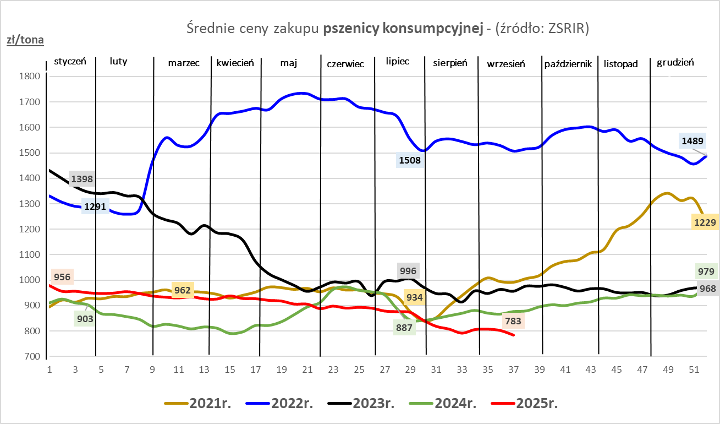
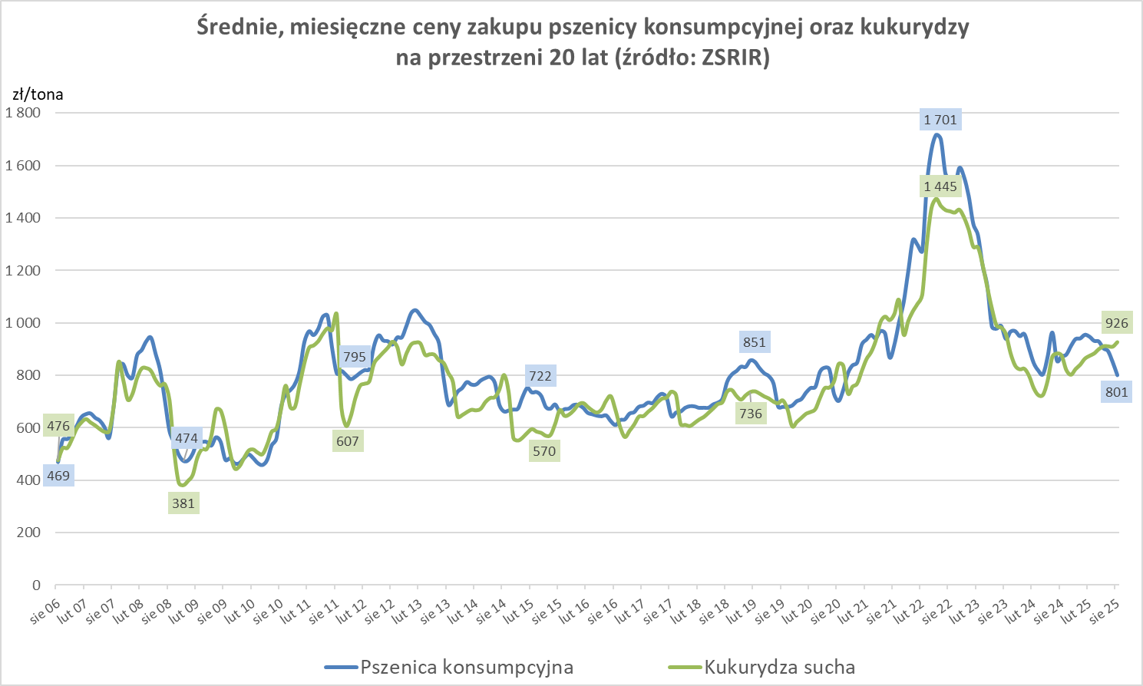

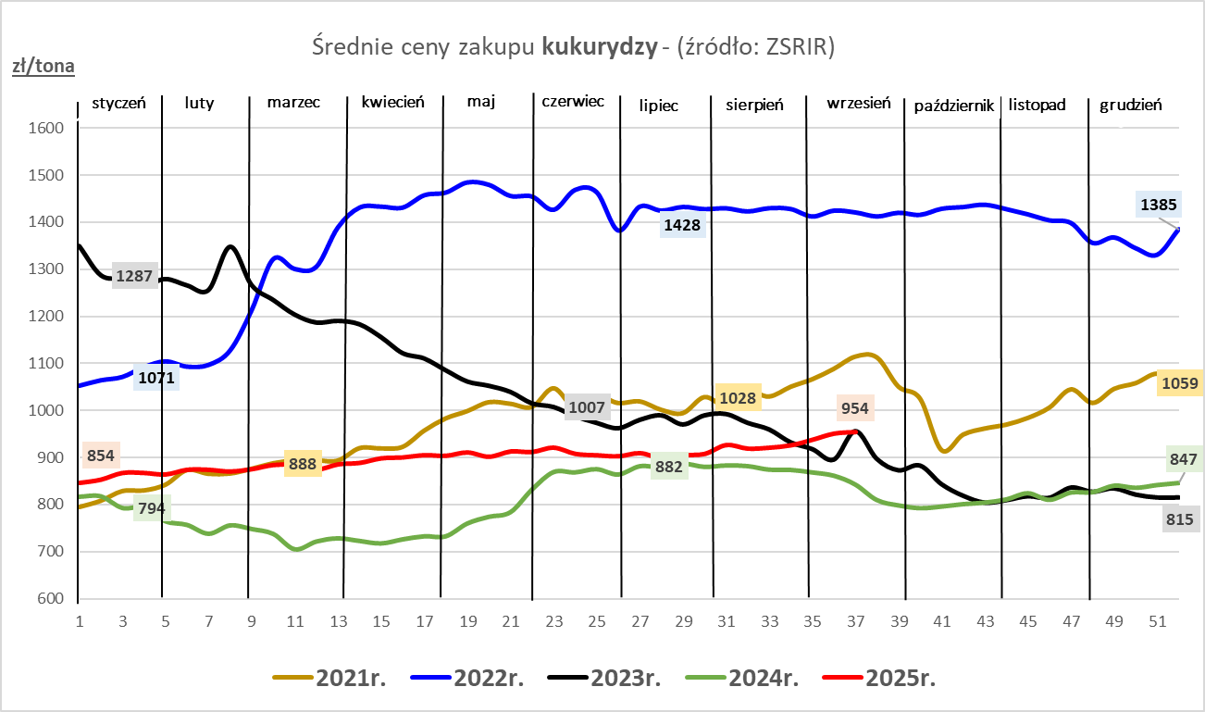

ZiarnoPL_UE_MATIF
Porównanie średnich cen pszenicy konsumpcyjnej i kukurydzy na giełdzie w Paryżu oraz w Polsce i UE
Ceny zbóż w poszczególnych krajach UE dostępne są na stronie | https://agriculture.ec.europa.eu/data-and-analysis/markets/overviews/market-observatories/crops/cereals-statistics_en
W związku z aktualizacją bazy danych KE (nawet do kilku tygodni wstecz) wyliczona średnia cena UE dla poszczególnych zbóż może ulegać zmianie

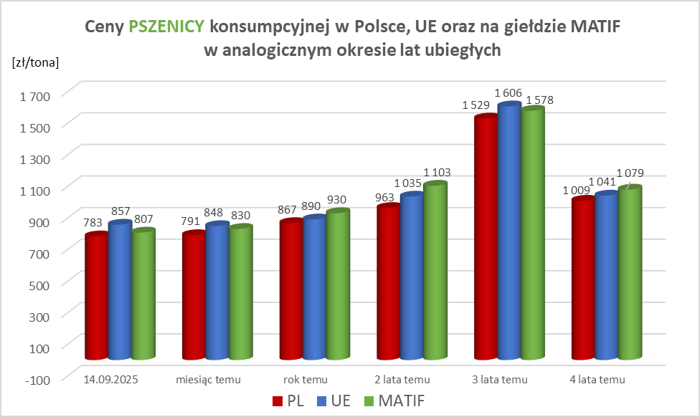
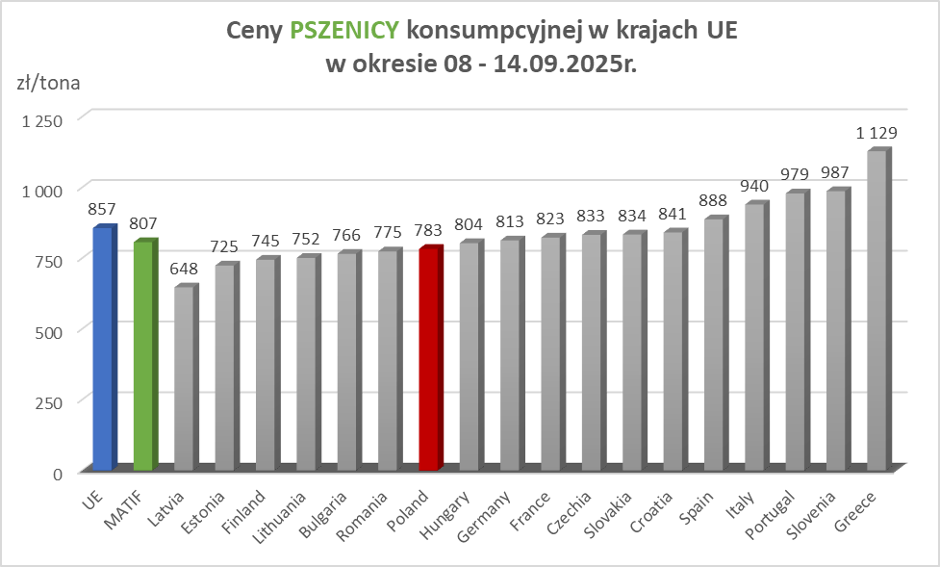

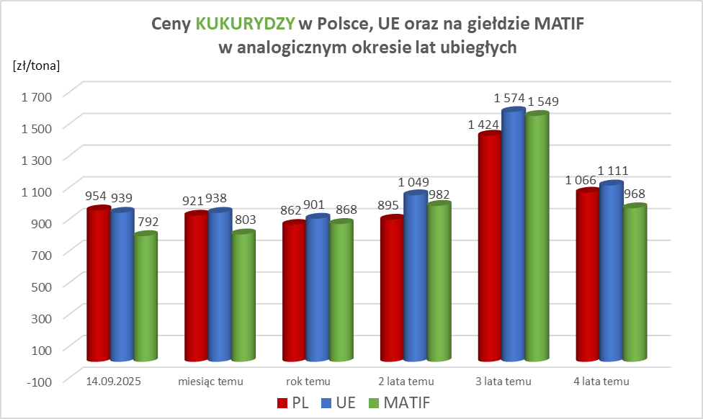
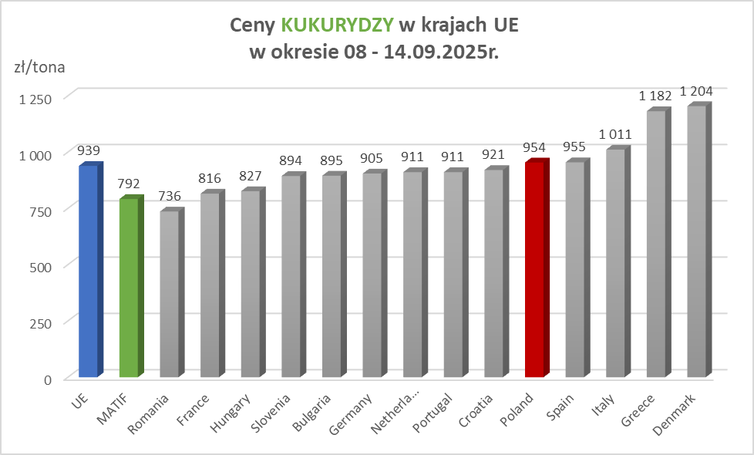

MąkaSPRZED
Średnie, krajowe ceny sprzedaży mąk w przedsiębiorstwach prowadzących przemiał ziarna zbóż
w okresie: | 08 - 14.09.2025r.

 |  | POLSKA |  |  |  |  | MAKROREGION
 |  |  |  |  |  |  | Centralno-Wschodni |  |  | Południowy |  |  | Północno-Zachodni
MĄKA | TYP MĄKI | Cena [zł/tona] |  | Zmiana | Strukt. obrot. [%] |  | Cena [zł/tona] |  | Zmiana | Cena [zł/tona] |  | Zmiana | Cena [zł/tona] |  | Zmiana
 |  | 2025-09-14 | 2025-09-07 | ceny [%] | 2025-09-14 | 2025-09-07 | 2025-09-14 | 2025-09-07 | ceny [%] | 2025-09-14 | 2025-09-07 | ceny [%] | 2025-09-14 | 2025-09-07 | ceny [%]
PSZENNA detaliczna (1kg) wg rodzaju:
tortowa | 450 | 1,729 | 1,770 | -2.3 | 78.0 | 78.3 | 1,839 | 1,850 | -0.6 | 1,649 | 1,708 | -3.4 | 1,670 | 1,738 | -3.9
wrocławska | 500 | 2,304 | 2,267 | 1.6 | 8.1 | 8.6 | 2,203 | 1,903 | 15.8 | nld | nld | * | 1,771 | 1,856 | -4.6
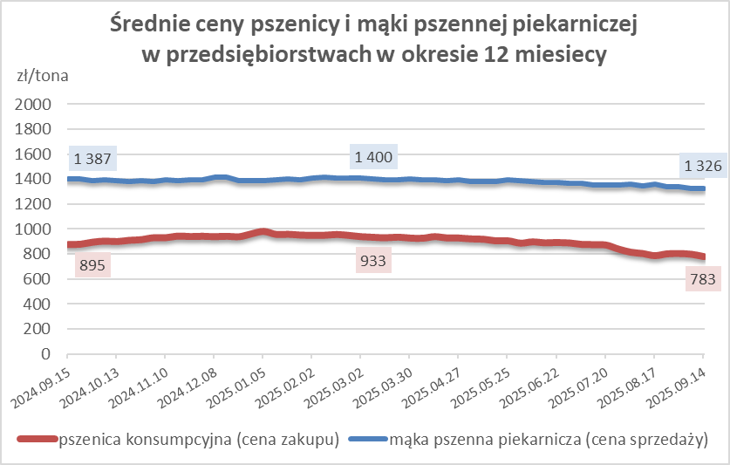
poznańska | 500 | 2,462 | 2,413 | 2.0 | 2.7 | 3.2 | nld | nld | * | 2,496 | 2,426 | 2.9 | nld | nld | *
krupczatka | 450/500 | 2,055 | 2,239 | -8.2 | 0.7 | 1.2 | nld | nld | * | -- | nld | -- | nld | 2,279 | *
luksusowa | 550 | 2,667 | 2,514 | 6.1 | 10.5 | 8.7 | 3,029 | 3,263 | -7.2 | nld | nld | * | 1,746 | 1,577 | 10.7
 | Ogółem | - | - | - | 100.0 | 100.0 | - | - | - | - | - | - | - | - | -
PSZENNA | 450 | 2,032 | 2,139 | -5.0 | 8.2 | 6.5 | 1859 | 1864 | -0.3 | 2201 | 2332 | -5.6 | 1683 | 1765 | -4.6
detaliczna | 500 | 2,274 | 2,317 | -1.8 | 3.2 | 2.0 | 2262 | 2333 | -3.0 | 2607 | 2601 | 0.2 | 1777 | 1793 | -0.9
(paczkowana 1kg) | 550 | 2,682 | 2,541 | 5.5 | 0.8 | 0.5 | 3029 | 3263 | -7.2 | nld | nld | * | 1746 | 1584 | 10.2
 | 650 | 1,465 | 1,473 | -0.6 | 0.9 | 0.8 | nld | nld | * | nld | nld | * | 1441 | nld | *
 | Ogółem | - | - | - | 13.0 | 9.7 | - | - | - | - | - | - | - | - | -
PSZENNA | 450 | 1,480 | 1,474 | 0.4 | 1.3 | 1.9 | 1498 | 1454 | 3.0 | 1617 | 1549 | 4.4 | 1308 | 1329 | -1.5
piekarnicza | 500 | 1,414 | 1,405 | 0.6 | 9.1 | 15.3 | 1457 | 1494 | -2.5 | 1407 | 1378 | 2.1 | 1367 | 1376 | -0.6
(w workach) | 550 | 1,530 | 1,424 | 7.5 | 4.1 | 3.8 | nld | 1426 | * | 1433 | 1447 | -0.9 | 1370 | 1395 | -1.8
 | 650 | 1,330 | 1,321 | 0.7 | 1.9 | 1.5 | 1303 | 1333 | -2.3 | 1349 | 1322 | 2.0 | 1255 | 1301 | -3.6
 | 750 | 1,294 | 1,312 | -1.4 | 5.8 | 5.9 | 1292 | 1292 | 0.0 | 1346 | 1350 | -0.3 | 1225 | 1261 | -2.8
 | 850 | 1,354 | 1,369 | -1.1 | 0.2 | 0.2 | nld | nld | * | -- | -- | -- | nld | nld | *
 | Ogółem | - | - | - | 22.4 | 28.6 | - | - | - | - | - | - | - | - | -
PSZENNA | 450 | 1,231 | 1,291 | -4.7 | 2.4 | 2.2 | nld | 1199 | * | 1256 | 1262 | -0.5 | nld | nld | *
piekarnicza | 500 | 1,276 | 1,267 | 0.7 | 11.9 | 12.4 | 1203 | 1208 | -0.4 | 1375 | 1348 | 2.0 | 1327 | 1313 | 1.1
(luzem) | 550 | 1,387 | 1,371 | 1.2 | 22.4 | 19.0 | 1201 | 1308 | -8.2 | 1413 | 1425 | -0.8 | 1394 | 1250 | 11.5
 | 650 | 1,260 | 1,280 | -1.6 | 9.2 | 8.6 | 1213 | 1207 | 0.5 | 1328 | 1361 | -2.4 | 1198 | 1210 | -1.0
 | 750 | 1,185 | 1,189 | -0.4 | 10.6 | 10.9 | 1196 | 1200 | -0.4 | 1199 | 1204 | -0.4 | 1131 | 1119 | 1.1
 | 850 | 1,121 | 1,112 | 0.8 | 0.6 | 0.9 | 1105 | nld | * | nld | nld | * | nld | nld | *
 | Ogółem | - | - | - | 57.2 | 54.0 | - | - | - | - | - | - | - | - | -
ŻYTNIA | 580 | 1,231 | 1,246 | -1.2 | 0.3 | 0.3 | 1164 | 1178 | -1.2 | 1360 | 1390 | -2.2 | 1214 | 1230 | -1.3
piekarnicza | 720 | 1,208 | 1,218 | -0.8 | 2.6 | 3.1 | 1213 | 1210 | 0.2 | 1232 | 1250 | -1.4 | 1183 | 1198 | -1.2
(w workach) | 2000 | 1,178 | 1,228 | -4.0 | 0.3 | 0.3 | 1168 | 1194 | -2.2 | nld | nld | * | 1188 | 1301 | -8.6
 | Ogółem | - | - | - | 3.1 | 3.7 | - | - | - | - | - | - | - | - | -
ŻYTNIA | 580 | 1,146 | nld | * | 0.1 | 0.1 | nld | nld | * | nld | nld | * | nld | -- | --
piekarnicza | 720 | 1,036 | 1,061 | -2.4 | 4.1 | 3.8 | 1021 | 1052 | -2.9 | 1066 | 1071 | -0.5 | 1043 | 1066 | -2.2
(luzem) | 2000 | nld | nld | * | 0.1 | 0.1 | nld | nld | * | -- | -- | -- | -- | -- | --
 | Ogółem | - | - | - | 4.3 | 4.0 | - | - | - | - | - | - | - | - | -
 |  |  |  | Ogółem | 100.0 | 100.0

MąkaZAK
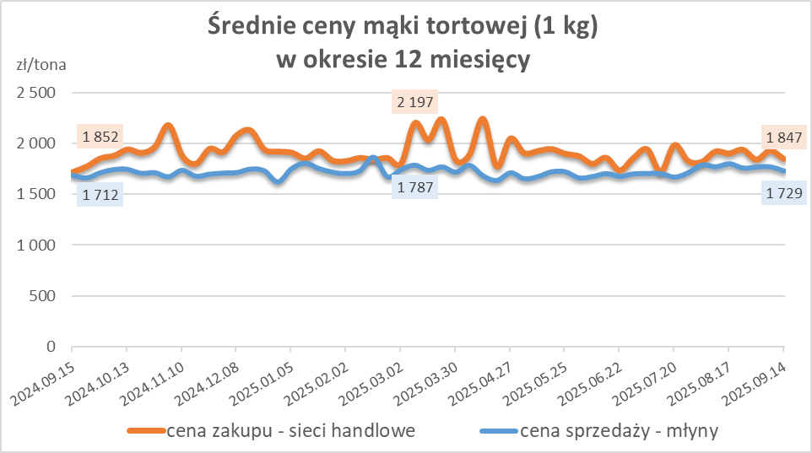
Średnie, krajowe ceny zakupu mąki pszennej (ważniejszych rodzajów) płacone przez podmioty handlu detalicznego
w okresie: | 08 - 14.09.2025r.

Towar |  | POLSKA
 |  | Cena [zł/tona] |  | Zmiana
 |  | 2025-09-14 | 2025-09-07 | ceny [%]
PSZENNA detaliczna (1kg) wg rodzaju | Tortowa 450 | 1,847 | 1,928 | -4.2
 | Luksusowa 550 | 1,880 | 1,821 | 3.3
 | Wrocławska 500 | 2,351 | nld | *

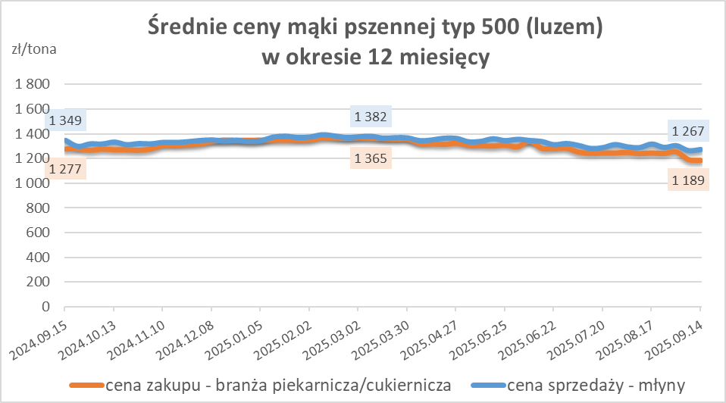
Średnie, krajowe ceny zakupu mąki (ważniejszych rodzajów) płacone przez podmioty branży piekarsko-cukierniczej
w okresie: | 08 - 14.09.2025r.

Towar | Typ | POLSKA
 |  | Cena [zł/tona] |  | Zmiana
 |  | 2025-09-14 | 2025-09-07 | ceny [%]
Pszenna luzem | 500 | 1,183 | 1,189 | -0.5
 | 750 | 1,113 | 1,119 | -0.5
Żytnia luzem | 720 | 1,023 | 1,022 | 0.1
Pszenna w workach | 500 | 1,350 | 1,368 | -1.3
 | 750 | nld | nld | *
Żytnia w workach | 720 | 1,083 | 1,277 | -15.2

HZ wykresy
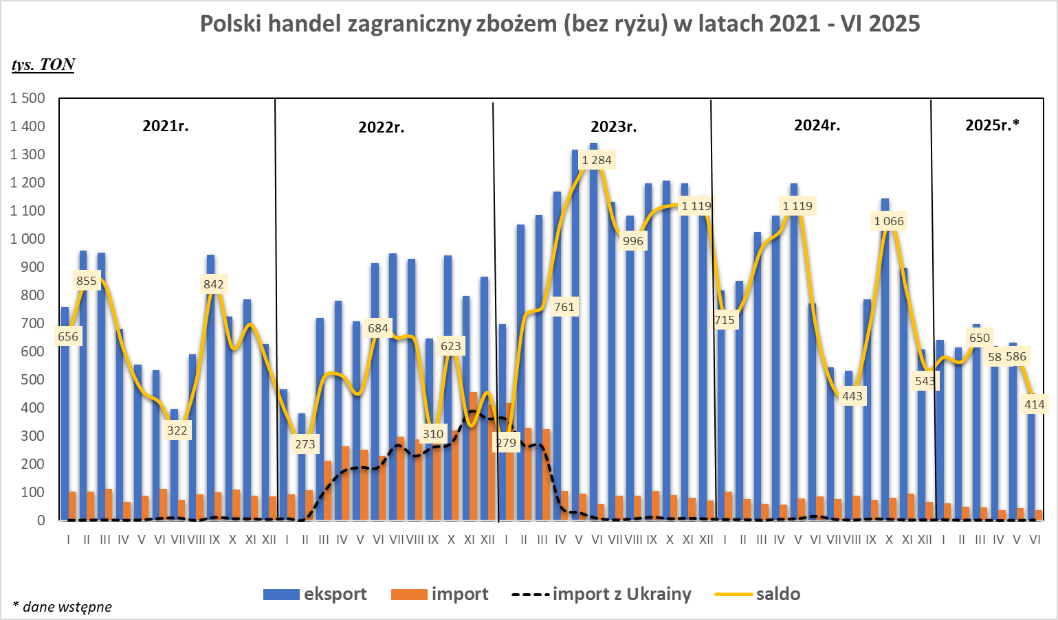
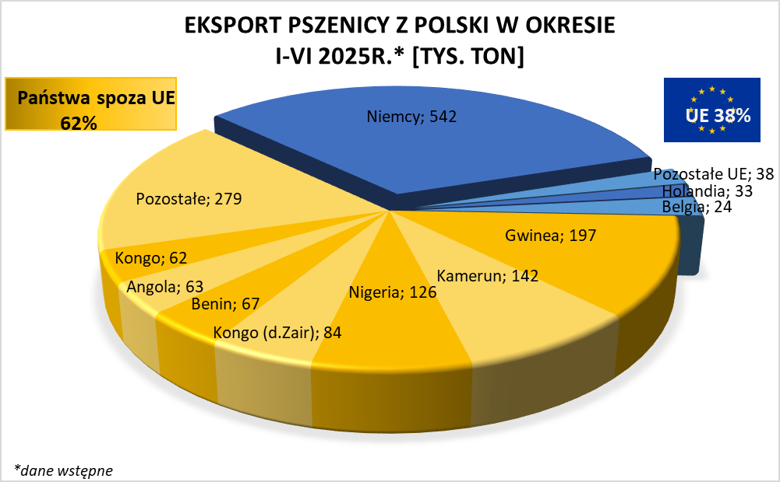
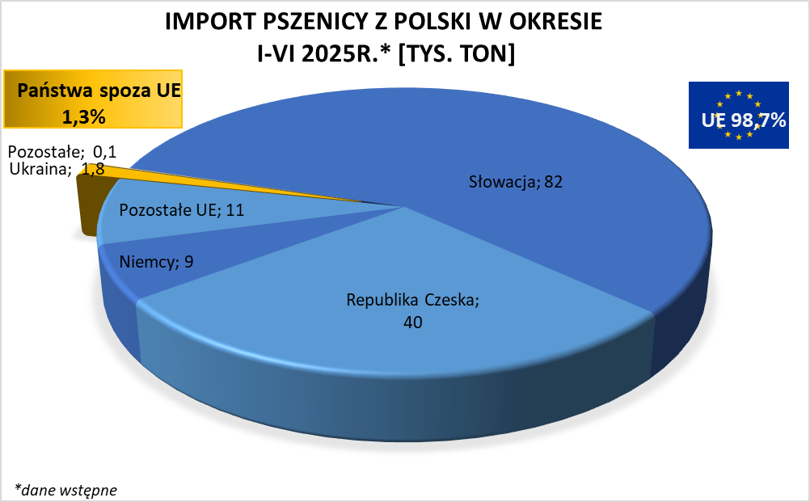

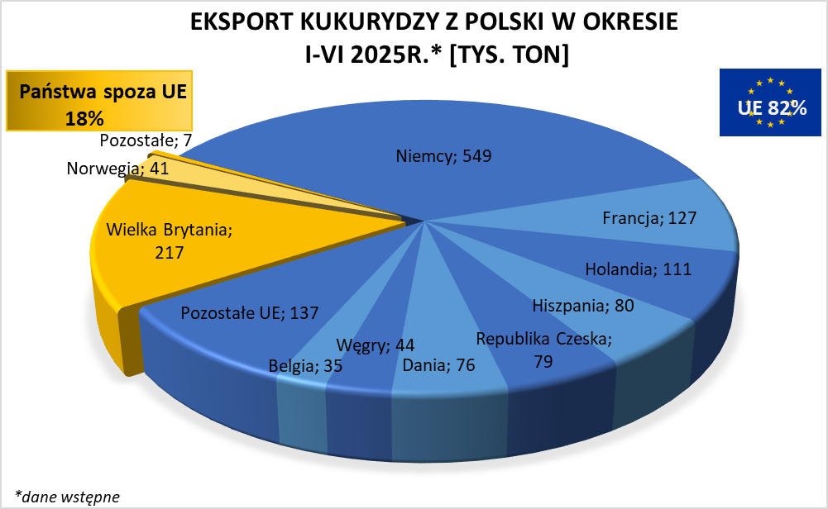
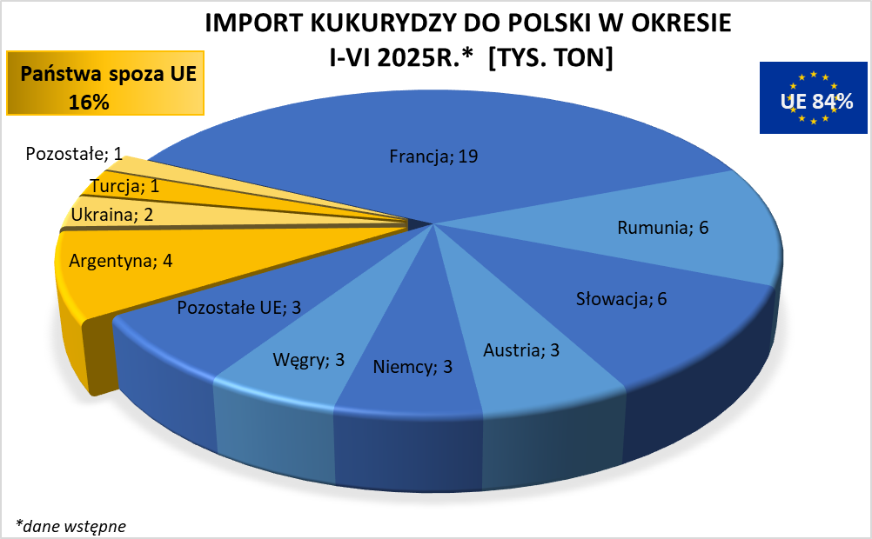

brak aktualizacji

HZ wykresy 2024
